Cssmin
grunt-contrib-cssmin
 | Cssmin có tác dụng nén các tập tin css lại
 | URL: https://gruntjs.com/plugins
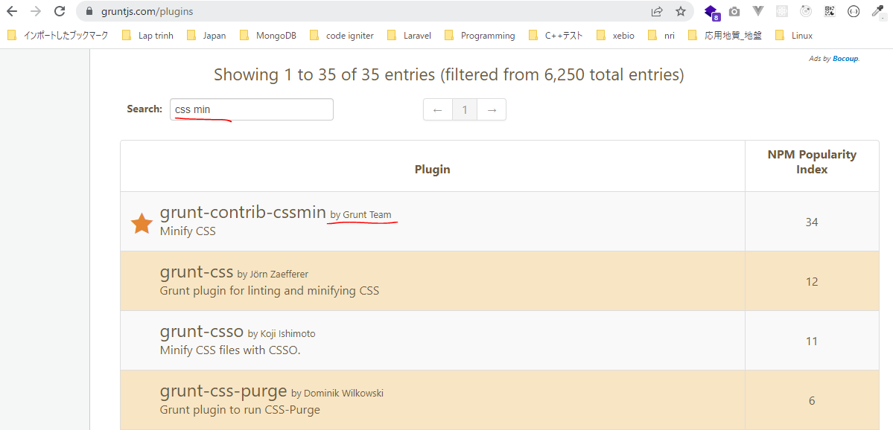

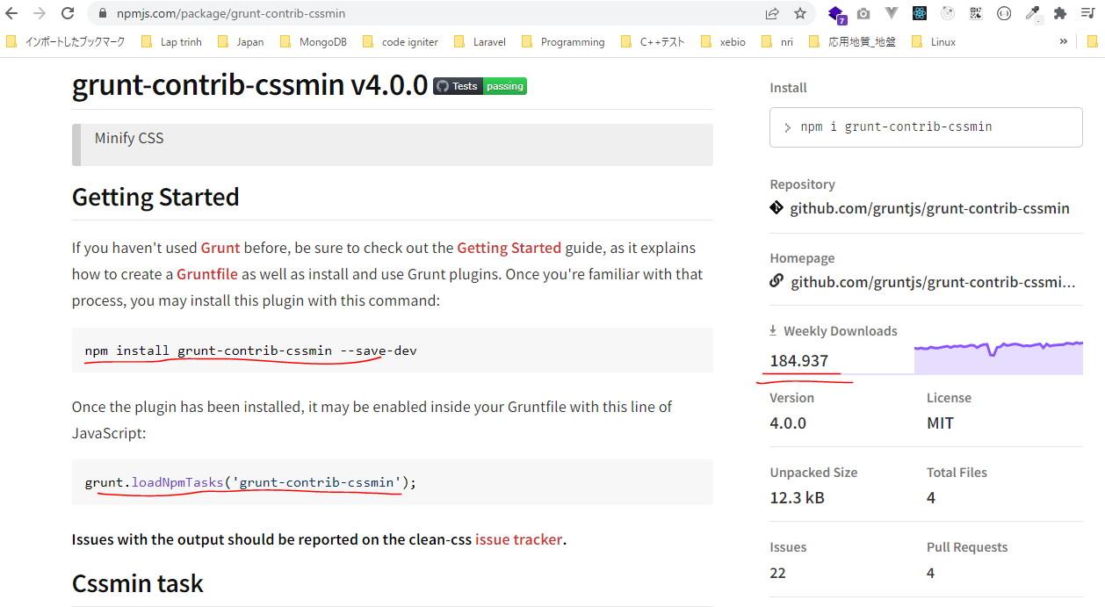

URL: https://gruntjs.com/getting-started

構成
 | sass-gruntjs-bootstrap
 |  | 2.training_grunt
 |  |  | 3.gruntjs
 |  |  |  | development |  |  | → | Chứa các mã nguồn làm việc, như các mã lệnh css, html, js
 |  |  |  |  | css
 |  |  |  |  |  | case-01.css
 |  |  |  |  |  | case-02.css
 |  |  |  | production |  |  | → | Sau khi viết các mã nguồn xong thì đóng gói thành sản phẩm và đặt trong production
 |  |  |  | Gruntfile.js
 |  |  |  | package.json

package.json
 | {
 | "name": "gruntjs"
 | }

Installing Grunt and gruntplugins
 | npm install grunt --save-dev

check 構成
 | sass-gruntjs-bootstrap
 |  | 2.training_grunt
 |  |  | 3.gruntjs
 |  |  |  | development
 |  |  |  |  | css
 |  |  |  |  |  | case-01.css
 |  |  |  |  |  | case-02.css
 |  |  |  | node_modules |  |  | → | is added
 |  |  |  | production
 |  |  |  | Gruntfile.js
 |  |  |  | package.json |  |  | → | is changed

Check package.json is changed
package.json
 | {
 | "name": "gruntjs",
 | "devDependencies": {
 | "grunt": "^1.5.3"
 | }
 | }

install cssmin
 | npm install grunt-contrib-cssmin --save-dev

Gruntfile.js
 | module.exports = function(grunt) {

 | // 01 Config
 | grunt.initConfig({
 | mPkg: grunt.file.readJSON('package.json'),

 | dirs: {
 | inputCSS : 'development/css',
 | outputCSS : 'production/css',
 | },

 | // CSSMin
 | cssmin: {
 | options: {
 | },
 | target: {
 | files: [{
 | expand: true,
 | cwd: '<%= dirs.inputCSS %>',
 | src: ['case-01.css', 'case-02.css'],
 | dest: '<%= dirs.outputCSS %>',
 | ext: '.min.css'
 | }]
 | }
 | },
 | });

 | // 02 Load plugin
 | grunt.loadNpmTasks('grunt-contrib-cssmin');

 | // 03 Register task
 | grunt.registerTask('default', ['cssmin']);
 | grunt.registerTask('abc', ['cssmin']);
 | };

Run thực hiện câu lệnh. Cú pháp thực hiện hiện là grunt + taskName. Trường hợp chỉ chạy grunt thôi thì task default sẽ thực hiện
 | grunt abc

new 構成
 | sass-gruntjs-bootstrap
 |  | 2.training_grunt
 |  |  | 3.gruntjs
 |  |  |  | development
 |  |  |  |  | css
 |  |  |  |  |  | case-01.css
 |  |  |  |  |  | case-02.css
 |  |  |  | node_modules
 |  |  |  | production
 |  |  |  |  | css
 |  |  |  |  |  | case-01.min.css | → | Added
 |  |  |  |  |  | case-02.min.css | → | Added
 |  |  |  | Gruntfile.js
 |  |  |  | package.json

case-01.min.css
 | .abc{background-color:#ff0}

case-02.min.css
 | .abc{color:red}.def{width:200px;height:300px}

